상품제안서
커핑그라운드 화이트 머그컵 선물세트 | 상품코드: S47818

 |  |  |  |  |  |  | 02-713-8555 | www.synergygift.co.kr
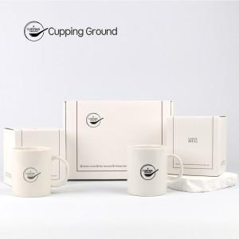 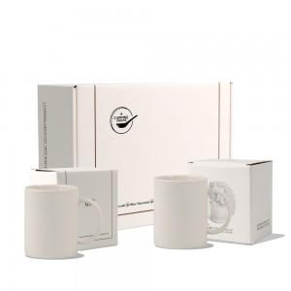 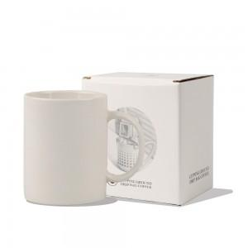

【상세/제작정보】 | <div style="text-align: left;" align="left"><span style="font-size: 14pt;">※ 인쇄사이즈 및 위치 - 별도문의</span></div><div style="text-align: center;"><br></div>

【인쇄/포장옵션】 | 실크1도 / 포장불가능

【공급단가】 | 수량 | 25~ | 100~ | 300~ | 500~ | 1,000~
*VAT별도 | 단가 | 20,750원 | 19,500원 | 18,820원 | 18,330원 | 18,040원
 | 수량 | 0원 | 0원 | 0원 | 0원 | 0원

【상품 URL】 | https://www.synergygift.co.kr:443/src/goods_detail.php?gdno=47818

